NOVIEMBRE 2022
Gobierno Municipal de El Salto, Jalisco
Listado de Obras
Noviembre de 2022
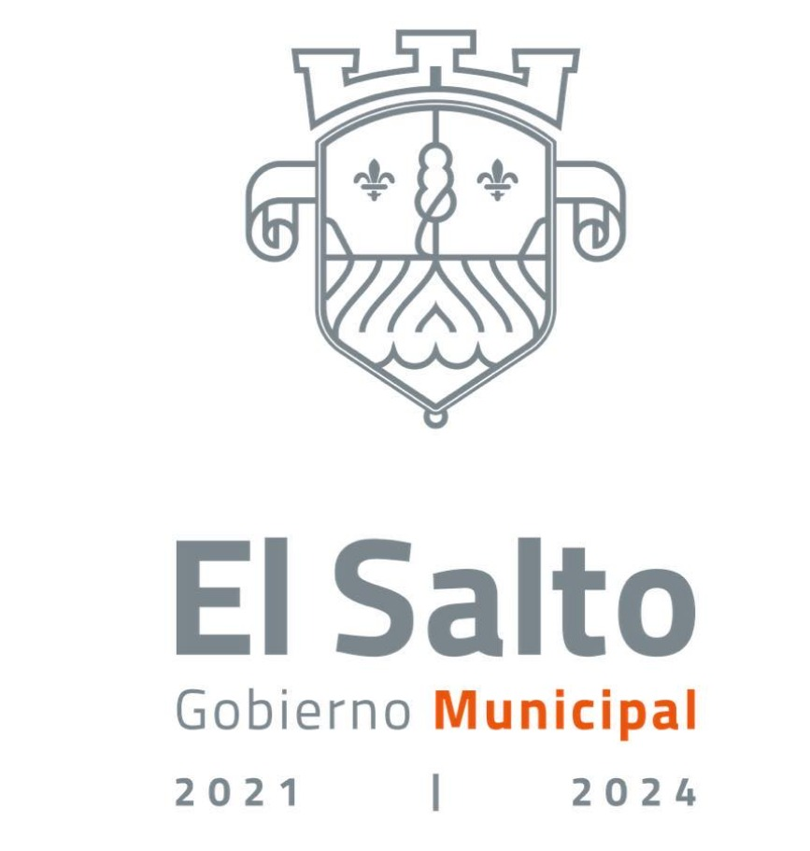 LISTADO DE OBRAS SEPTIEMBRE 2022
No. | DESCRIPCION DE LA OBRA | UBICACIÓN | NÚMERO DE CONTRATO | FECHA DE CONTRATO | EJECUTOR | RFC | REP LEGAL | INICIO | TERMINO | PERIODO DE LA OBRA | COSTO INICIAL | COSTO FINAL | ESTATUS | SUPERFICIE CONSTRUCCION MTS. | COSTO APROX. POR MT | TIPO CONTRATO | BENEFICIARIOS APROXIMADOS | BENEFCIARIOS | INSTRUMNETO DE PLANEACION PARA LA REALIZACIÓN DE LA ORBA O ACCIÓN | RESIDENTE
1 | CONSTRUCCIÓN DE RED DE AGUA POTABLE Y RED DE DRENAJE SANITARIO EN CALLE REVOLUCION ENTRE CALLE EMILIANO ZAPATA Y CALLE DEL KINDER, EN LA DELEGACION DE SAN JOSE DEL QUINCE, MUNICIPIO DE EL SALTO, JALISCO | DELEGACION DE SAN JOSE DEL QUINCE, MUNICIPIO DE EL SALTO, JALISCO | DGOPDU/053/2022/RP | 28/11/2022 | ALTA TENSION DE OCCIDENTE S.A. DE C.V. | ATO110406BE2 | C. OSCAR PEREZ SOTO | 2022-12-05 | 2022-12-30 | DEL 05 AL 30 DE DICIEMBRE DEL 2022 | $2,099,850.56 | No se cuenta con el costo final, en razón de que aún no se ha entregado la obra | OBRA EN PROCESO | 150.00 | $13,999.00 | ADJUDICACION DIRECTA | 2,500 | HABITANTES DE LA DELEGACION DE SAN JOSE DEL QUINCE, MUNICIPIO DE EL SALTO, JALISCO | PLAN MUNICIPAL DE DESARROLLO, EJE DE DESARROLLO, EL SALTO FUNCIONAL Y SUSTENTABLE | ARQ. ENRIQUE RODRIGUEZ AGUIRRE
2 | CONSTRUCCIÓN DE PAVIMENTO DE CONCRETO HIDRULICO EN CALLE PRIVADA GIRASOLES ENTRE CALLE LAS ROSAS Y CALLE LOS LAURELES, EN LA COLONIA INFONAVIT DEL CASTILLO, MUNICIPIO DE EL SALTO, JALISCO | COLONIA INFONAVIT DEL CASTILLO, MUNICIPIO DE EL SALTO, JALISCO | DGOPDU/054/2022/RP | 28/11/2022 | CONSTRUEDO DE OCCIDENTE S.A. DE C.V. | COC210526486 | C. NOEMI PALMA HERNANDEZ | 2022-12-05 | 2022-12-30 | DEL 05 AL 30 DE DICIEMBRE DEL 2022 | $1,498,560.50 | No se cuenta con el costo final, en razón de que aún no se ha entregado la obra | OBRA EN PROCESO | 1,080.00 | $1,387.56 | ADJUDICACION DIRECTA | 1,500 | COLONIA INFONAVIT DEL CASTILLO, MUNICIPIO DE EL SALTO, JALISCO | PLAN MUNICIPAL DE DESARROLLO, EJE DE DESARROLLO, EL SALTO FUNCIONAL Y SUSTENTABLE | ING. JAIME CARRERAS CORONA
3 | CONSTRUCCIÓN DE RED DE AGUA POTABLE, RED DE DRENAJE SANITARIO Y CONSTRUCCION DE PIEDRA AHOGADA EN CONCRETO (ZAMPEADO) EN CALLE PROLONGACION JALISCO ENTRE CALLE HELIODORO HERNANDEZ LOZA Y AV DEL PARQUE , EN LA CABECERA MUNICIPAL, MUNICIPIO DE EL SALTO, JALISCO. | CABECERA MUNICIPAL, MUNICIPIO DE EL SALTO, JALISCO. | DGOPDU/055/2022/RP | 28/11/2022 | EUNOYA CONSTRUCCIONES S.A DE C.V | ECO-210701-BG9 | C. OMAR ALEJANDRO VAZQUEZ MOJICA | 2022-12-05 | 2022-12-30 | DEL 05 AL 30 DE DICIEMBRE DEL 2022 | $2,145,890.60 | No se cuenta con el costo final, en razón de que aún no se ha entregado la obra | OBRA EN PROCESO | 110.00 | $19,508.10 | ADJUDICACION DIRECTA | 2,000 | HABITANTES DE LA CABECERA MUNICIPAL, MUNICIPIO DE EL SALTO, JALISCO. | PLAN MUNICIPAL DE DESARROLLO, EJE DE DESARROLLO, EL SALTO FUNCIONAL Y SUSTENTABLE | ARQ. ENRIQUE RODRIGUEZ AGUIRRE
4 | CONSTRUCCIÓN DE EMPEDRADO DE CUÑA EN CALLE LA LOMA ENTRE CALLE SAN MIGUEL Y CALLE DE LA SIERRA, EN LA DELEGACION EL VERDE, MUNICIPIO DE EL SALTO, JALISCO | DELEGACION EL VERDE, MUNICIPIO DE EL SALTO, JALISCO | DGOPDU/056/2022/RP | 28/11/2022 | CONSTRUCCIONES EXALK S.A DE C.V. | CEX210224LT3 | C. JOSE DE JESUS GARCIA RAMIREZ | 2022-12-05 | 2022-12-30 | DEL 05 AL 30 DE DICIEMBRE DEL 2022 | $1,848,900.02 | No se cuenta con el costo final, en razón de que aún no se ha entregado la obra | OBRA EN PROCESO | 850.00 | $2,175.18 | ADJUDICACION DIRECTA | 1,500 | HABITANTES DE LA DELEGACION EL VERDE, MUNICIPIO DE EL SALTO, JALISCO | PLAN MUNICIPAL DE DESARROLLO, EJE DE DESARROLLO, EL SALTO FUNCIONAL Y SUSTENTABLE | ING. JAIME CARRERAS CORONA
5 | CONSTRUCCION DE PIEDRA AHOGADA EN CONCRETO (ZAMPEADO) EN CALLE REVOLUCION ENTRE CALLE EMILIANO ZAPATA Y CALLE PRIVADA FLORES MAGON, EN LA DELEGACION DE SAN JOSE DEL QUINCE, MUNICIPIO DE EL SALTO, JALISCO | DELEGACION DE SAN JOSE DEL QUINCE, MUNICIPIO DE EL SALTO, JALISCO | DGOPDU/057/2022/RP | 29/11/2022 | EDIFICACIONES R GRUPO CONSTRUCTOR E INGENIERIA ESPECIALIZADA DE OCCIDENTE S.A DE C.V | ERG160301EZA | C. RODRIGO ALCALA ROMAN | 2022-12-05 | 2022-12-30 | DEL 05 AL 30 DE DICIEMBRE DEL 2022 | $2,156,890.89 | No se cuenta con el costo final, en razón de que aún no se ha entregado la obra | OBRA EN PROCESO | 1,050.00 | $2,054.18 | ADJUDICACION DIRECTA | 2,500 | HABITANTES DE LA DELEGACION DE SAN JOSE DEL QUINCE, MUNICIPIO DE EL SALTO, JALISCO | PLAN MUNICIPAL DE DESARROLLO, EJE DE DESARROLLO, EL SALTO FUNCIONAL Y SUSTENTABLE | ING. JAIME CARRERAS CORONA
6 | CONSTRUCCIÓN DE RED DE AGUA POTABLE Y DRENAJE SANITARIO EN CALLE PROLONGACION JALISCO ENTRE AV. DEL PARQUE Y CALLE SIN NOMBRE, EN LA CABECERA MUNICIPAL, MUNICIPIO DE EL SALTO, JALISCO. | CABECERA MUNICIPAL, MUNICIPIO DE EL SALTO, JALISCO. | DGOPDU/058/2022/RP | 29/11/2022 | CONSTRUCTORA EKVARA S.A. DE C.V. | CEK190205GY0 | ALBERTA BLANCA ACATECATL COLOHUA | 2022-12-05 | 2022-12-30 | DEL 05 AL 30 DE DICIEMBRE DEL 2022 | $1,696,745.70 | No se cuenta con el costo final, en razón de que aún no se ha entregado la obra | OBRA EN PROCESO | 110.00 | $15,424.96 | ADJUDICACION DIRECTA | 2,000 | HABITANTES DE LA CABECERA MUNICIPAL, MUNICIPIO DE EL SALTO, JALISCO. | PLAN MUNICIPAL DE DESARROLLO, EJE DE DESARROLLO, EL SALTO FUNCIONAL Y SUSTENTABLE | ARQ. ENRIQUE RODRIGUEZ AGUIRRE
7 | CONSTRUCCIÓN DE EMPEDRADO DE CUÑA EN CALLE LA LOMA ENTRE CALLE DE LA SIERRA Y CALLE DEL CAMPO, EN LA DELEGACION EL VERDE, MUNICIPIO DE EL SALTO, JALISCO | DELEGACION EL VERDE, MUNICIPIO DE EL SALTO, JALISCO | DGOPDU/059/2022/RP | 29/11/2022 | CONSTRUCTORA ONKEL S.A. DE C.V. | CON190111EAA | OSCAR ARCOS RUELAS | 2022-12-05 | 2022-12-30 | DEL 05 AL 30 DE DICIEMBRE DEL 2022 | $2,198,800.78 | No se cuenta con el costo final, en razón de que aún no se ha entregado la obra | OBRA EN PROCESO | 880.00 | $2,498.64 | ADJUDICACION DIRECTA | 1,500 | HABITANTES DE LA DELEGACION EL VERDE, MUNICIPIO DE EL SALTO, JALISCO | PLAN MUNICIPAL DE DESARROLLO, EJE DE DESARROLLO, EL SALTO FUNCIONAL Y SUSTENTABLE | ING. JAIME CARRERAS CORONA

